システム設計
【テスト計画】

 |  | 参考
 |  |  | API Security Guide | https://developer.okta.com/docs/guides/protect-your-api/nodeexpress/before-you-begin/
 |  |  | Okta Auth SDK Guide | https://developer.okta.com/code/javascript/okta_auth_sdk/
 |  |  | okta-auth-js | https://github.com/okta/okta-auth-js
 |  |  | okta-signin-widget | https://github.com/okta/okta-signin-widget
 |  |  | Okta Auth JavaScript SDK | https://www.npmjs.com/package/@okta/okta-auth-js

1
3
4
 |  | Cygnus |  |  |  | 加盟店自動審査 OKTAページ |  |  |  | SSO結果による PageRedirect
 |  |  |  |  | DirectCall |  |  |  | OKTA token有 |  |  | loginBackingBean |  |  |  | 加盟店自動審査
 |  |  |  |  |  |  |  |  |  |  |  |  |  |  | struts
 |  |  |  |  |  |  |  |  |  |  |  |  |  |  | process
 |  |  |  |  |  |  |  |  |  |  | tokenInfoUse
 |  |  |  |  |  |  | OKTA token無 |  |  |  |  |  |  |  |  | 権限あり：初期ページ
 |  |  |  |  |  |  |  |  |  |  |  |  | 権限確認 | 結果返却 |  | 権限なし：エラーページ
2
 |  |  |  |  |  | OKTA Login画面
 |  |  |  |  |  |  |  |  | OKTA SSO成功 |  |  | 加盟店自動審査DB

 |  |  |  |  |  |  |  | OKTA SSO失敗

 | 【Point-1】
 |  | OKTA token情報取得が取得できること

 | 【Point-2】
 |  | OKTA token情報が無い場合、OKTA 加盟店自動審査APP用のEMBED LINKに遷移させること

 | 【Point-3】
 |  | OKTA token情報がある場合、ユーザーの社員番号が取得できること

 | 【Point-4】
 |  | OKTA token情報がある場合、point3の情報を使って加盟店自動審査のインタフェースに繋げること

画面遷移図
【画面遷移】

 | AsIs
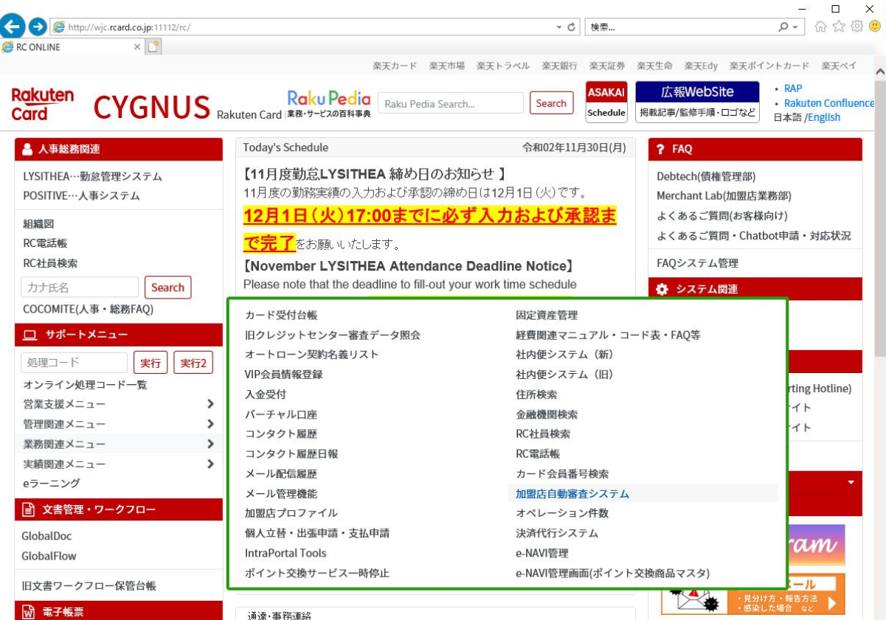

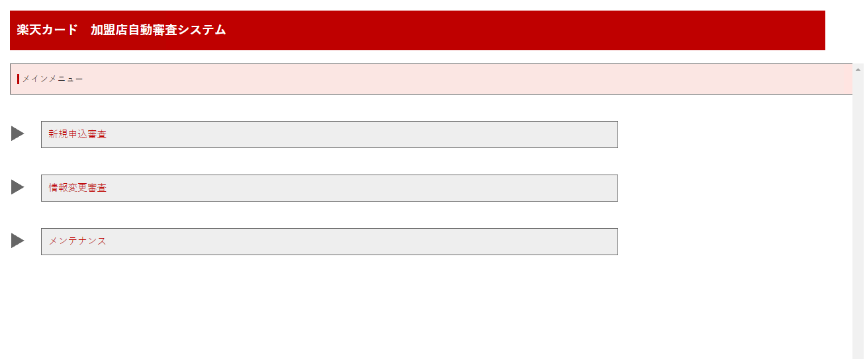

 | ToBe |  |  |  |  | ■■
 |  |  |  |  |  | clientId / baseUrl ご提示お願いします。 |  |  |  |  |  |  | ■権限がある場合
 |  |  |  |  |  | rc902698(高) / rc901142(本田) / rc213391(川野) 権限付与お願いします。

 |  |  |  |  | 同一ページ


 |  |  |  |  |  |  |  |  |  |  | OKTA token確認
 |  |  |  | ページ遷移 |  |  |  |  |  |  | SSO有

 |  |  |  |  |  |  | OKTA token確認
 |  |  |  |  |  |  | SSO無
 |  |  |  |  |  |  |  |  |  |  |  |  | ■権限が無い場合
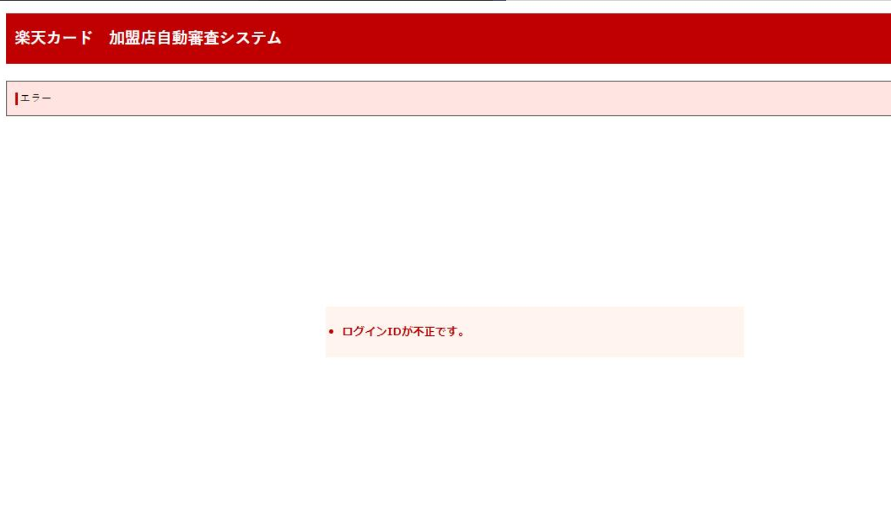
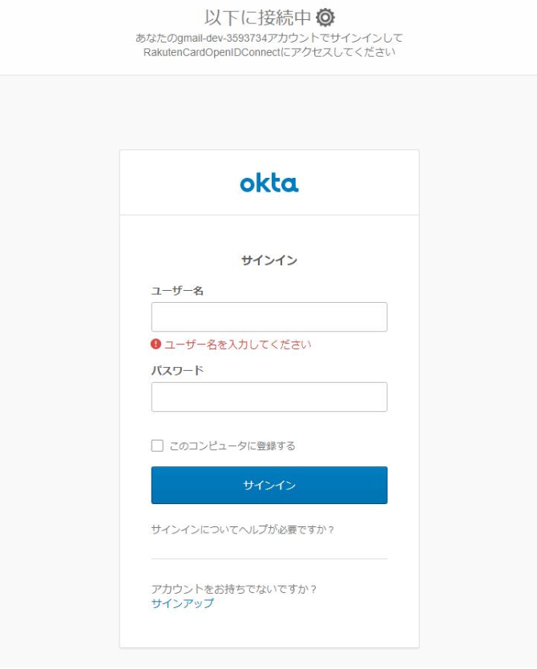
 |  |  | ■■
 |  |  | Cygnusから、http://加盟店審査/index.html を呼び出してください。
 |  |  |  |  |  |  |  | ★アプリは加盟店審査用が準備される

 |  |  |  |  |  |  |  | ■■
 |  |  |  |  |  |  |  | Initial, Redirect, LoginPage設定などに関しては
 |  |  |  |  |  |  |  | OKTAインフラ上の設定に依存されるので、
 |  |  |  |  |  |  |  | 加盟店自動審査Appに設定お願いします。

 |  |  |  |  |  |  |  | redirect は cygnusページに遷移するのか？
 |  |  |  |  |  |  |  |  | No：アプリ独自なので、加盟店審査の初期ページ遷移される。
 |  |  |  |  |  |  |  | OKTAページ及び加盟店審査ページはIE信頼ページ登録されるのか？
 |  |  |  |  |  |  |  |  | 内部調整必要
 |  |  |  |  |  |  |  |  |  | IE設定：山本さん（ファシリティー）
 |  |  |  |  |  |  |  |  |  |  | 切明さん | ★OKTAページ設定関連は基本依頼

 |  | 2020/12/08 12:00~13:00 メモ
 |  | 2020/12/08 12:00~13:00 メモ

※実装メモ
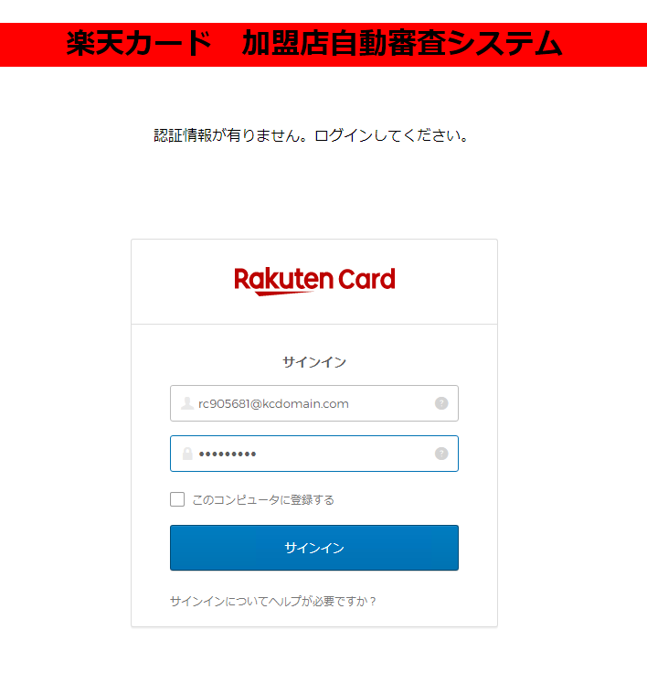

 |  |  | 認証成功時 |  |  |  |  |  |  |  | 認証失敗時
 |  |  |  | これを呼び出す |  |  |  |  |  |  |  | ログインページ出す

Index.html
 | 認証ページ |  |  |  | POST/GET
 |  | html |  |  |  | 例）GET式
 |  | javascript |  |  |  | http://xxxx.xxxxxx.xxxxx:xxxx/xxxxxxxxx/xxxxxxx/xxxxxx.xhtml&userId=rcxxxxx

 |  |  |  |  | リンクだけ呼出（後はwindows認証を経由しての動きのまま～）
 |  |  |  |  |  | http://172.17.240.47:8080/card-merchant-center/common/login
 |  |  |  |  |  | ・hidden項目として、rcxxxxxxを切り取って設定

 |  |  |  |  | 加盟店審査
 |  |  |  |  |  | index.xhtml |  |  |  | ←使わず
 |  |  |  |  |  |  | ■ | loginBackingBean.init()
 |  |  |  |  |  |  | ■ |  | userId
 |  |  |  |  |  |  | ■ | execute()
 |  |  |  |  |  |  |  |  | urlMap
 |  |  |  |  |  |  |  |  |  | ページ遷移（リダイレクト）

 |  |  |  |  |  |  |  |  |  | 初期ページ（main-menu.xhtml）

